1.Introduction
 | STREETLIFTING - 6 WEEKS EVOLUTIVE PROGRAM | ÔKEN

 | Choisissez votre langage en cliquant sur le drapeau |  | Choose your language by clicking on the flag



é

Informations
 | INFORMATIONS

 | Vocabulaire | Vocabulary
1RM | Poids maximal pour 1 répétition. | Maximal weight for 1 repetition.
EMOM | Every minute on the minute (faire le nombre de répétitions demandé au début de la minute, puis se reposer jusqu'à la fin de la minute. Lorsque la prochaine minute débute, répéter le processus). | Every minute on the minute (perform the specified number of repetitions at the start of the minute, then rest until the end of the minute. When the next minute begins, repeat the process).
TEMPO X-X-X | Sur un tempo, une ou plusieurs phases du mouvement est ralentie ou pausée durant un temps défini. (Ex : Tempo 3-2-0 => première phase ralentie en 3s, deuxième phase pausée 2s, troisième phase normale) | On a tempo, one or more phases of the movement is slowed down or paused for a defined period. (Ex : Tempo 3-2-0 => first phase slowed down for 3 seconds, second phase paused for 2 seconds, normal third phase)
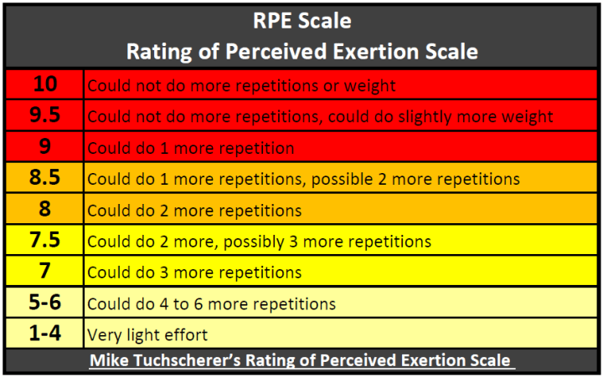
RPE | RPE = Rate of Perceived Exertion. Varie de 0 à 10 pour évaluer l'effort requis par une activité. Ex : RPE 8 = 2 répétitions en réserve, RPE 9 = 1 répétition en réserve… | RPE = Rate of Perceived Exertion. Scales from 0 to 10 to rate how much effort an activity takes. Ex : RPE 8 = 2 reps in reserve, RPE 9 = 1 rep in reserve…

At RPE | Quand le nombre de répétitions d'un exercice est défini avec "At RPE", cela signifie que l'athlète doit effectuer des répétitions jusqu'à atteindre l'effort attendu. Exemple : At RPE 8 => S'arrêter à 2 répétitions de l'échec. | When the repetitions for an exercise are indicated as "At RPE," the athlete should perform reps until reaching the target effort. For example, At RPE 8 => Stop with 2 reps left before failure.

